239001 ALIKA
CLIENTE:
TELÉFONO / MOVIL:
CODIGO CLIENTE:
 |  |  |  |  |  |  |  |  |  |  |  |  |  |  |  |  |  |  |  |  |  |  |  | v01.2022
 |  |  |  |  | 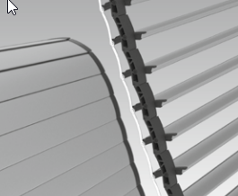 ALIKA
REFERENCIA PEDIDO:
DIRECCIÓN:
239001

Indicar si es presupuesto o pedido: |  |  |  |  |  |  | PEDIDO |  | PRESUPUESTO |  |  | DATOS MÍNIMOS PARA PEDIDO |  |  |  |  |  |  |  | VALOR ESTÁNDAR |  | INCREMENTO PRECIO

REFERENCIA |  | (1) |  |  |  | (2) |  | (3) |  |  |  |  |  |  |  |  |  | OTRAS OPCIONES DE MOTORIZACION DISPONIBLES PROXIMAMENTE |  |  |  | (4)
REFERENCIA | CANTIDAD | MEDIDAS |  |  |  | LAMA |  | CAJON |  |  |  |  | MOTOR |  |  | SALIDA MOTOR |  |  | ACCESORIOS MOTOR |  |  | GUÍAS
 |  |  |  |  |  |  |  |  |  |  |  |  | SPX PnP | MT12 |  |  |  |  | EMISOR (MOTOR RADIO)
 |  | ALTO CON CAJÓN (mm) | ALTO SIN CAJÓN (mm) | ANCHO (mm) |  | COLOR |  | TIPO |  |  | MANO |  | RADIO | RADIO |  | TESTERO (LATERAL) | SUPERIOR |  | 1 CANAL |  | MULTICANAL | GUÍA U | GUÍA PALA + GUÍA U

 |  |  |  |  |  |  |  | MAX |  | TÚNEL
 |  |  |  |  |  |  |  | 275 | 300 | 30X30
 |  |  |  |  |  |  |  |  |  |  | DCHA | IZQ

PARA MÁS INFORMACIÓN DEL PRODUCTO, VER FOLLETO EN WWW.PERSAX.ES > DESCARGAS > FOLLETOS 1) La altura máxima cajón incluido de la ALIKA es 310cm con cajón MAX y 250 con cajón TÚNEL. El ancho con cajón TÚNEL es el ancho del hueco (luz). El ancho con cajón MAX es el ancho total (de final de guía a final de guía). 2) Consultar colores posibles en tarifa y muestrarios. 3) Mano vista desde el INTERIOR. 4) La guía U se utiliza con cajón TÚNEL. La guía pala + guía U se utiliza con cajón MAX. El color de la guía será por defecto el color de la lama.

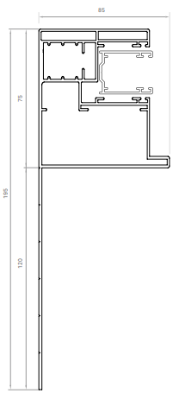
 |  |  |  |  |  |  |  |  |  |  |  |  |  |  | OBSERVACIONES:
ALIKA CON CAJÓN TÚNEL ALIKA CON CAJÓN MAX |  |  |  |  |  |  | GUÍA U GUÍA PALA + GUÍA U
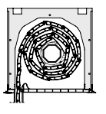
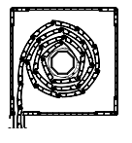

CONFORME CLIENTE:
 |  |  |  |  |  |  |  |  |  |  |  |  |  |  | En _____________________ a ________ de __________________ del ________

